K2 165
Nº Palet | GÉNERO | FAMILIA | Estilo | Color | Talla |  | QTY
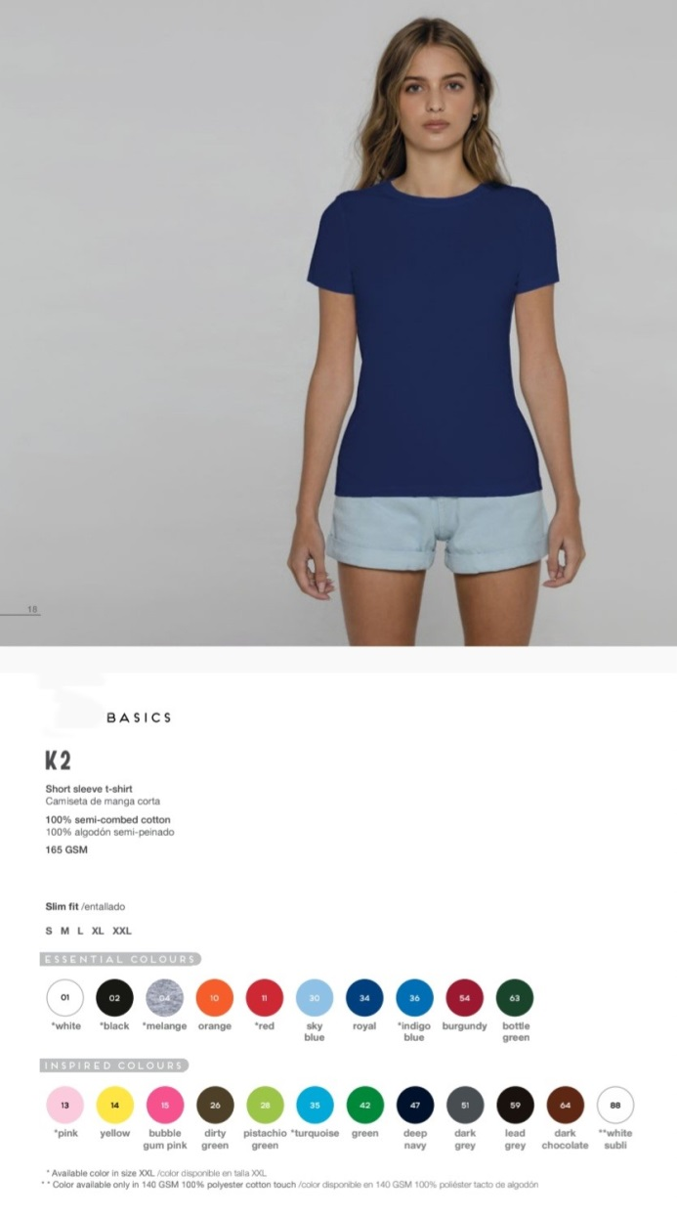
37 | WOMAN | CAMISETAS | K2-165 | 01 WHITE | S | K2-165 - WHITE | S | 73
37 | WOMAN | CAMISETAS | K2-165 | 01 WHITE | M | K2-165 - WHITE | M | 14
37 | WOMAN | CAMISETAS | K2-165 | 01 WHITE | L | K2-165 - WHITE | L | 275
37 | WOMAN | CAMISETAS | K2-165 | 01 WHITE | XL | K2-165 - WHITE | XL | 38
37 | WOMAN | CAMISETAS | K2-165 | 01 WHITE | XXL | K2-165 - WHITE | XXL | 290
46 | WOMAN | CAMISETAS | K2-165 | 01 WHITE | S | K2-165 - WHITE | S | 78
46 | WOMAN | CAMISETAS | K2-165 | 01 WHITE | L | K2-165 - WHITE | L | 285
46 | WOMAN | CAMISETAS | K2-165 | 01 WHITE | XL | K2-165 - WHITE | XL | 13
46 | WOMAN | CAMISETAS | K2-165 | 01 WHITE | XXL | K2-165 - WHITE | XXL | 140
48 | WOMAN | CAMISETAS | K2-165 | 01 WHITE | M | K2-165 - WHITE | M | 308
48 | WOMAN | CAMISETAS | K2-165 | 01 WHITE | L | K2-165 - WHITE | L | 70
48 | WOMAN | CAMISETAS | K2-165 | 01 WHITE | XL | K2-165 - WHITE | XL | 146
48 | WOMAN | CAMISETAS | K2-165 | 01 WHITE | XXL | K2-165 - WHITE | XXL | 100
51 | WOMAN | CAMISETAS | K2-165 | 01 WHITE | L | K2-165 - WHITE | L | 13
66 | WOMAN | CAMISETAS | K2-165 | 01 WHITE | XXL | K2-165 - WHITE | XXL | 300
69 | WOMAN | CAMISETAS | K2-165 | 01 WHITE | XXL | K2-165 - WHITE | XXL | 200
69 | WOMAN | CAMISETAS | K2-165 | 01 WHITE | M | K2-165 - WHITE | M | 400
87 | WOMAN | CAMISETAS | K2-165 | 01 WHITE | S | K2-165 - WHITE | S | 38
89 | WOMAN | CAMISETAS | K2-165 | 01 WHITE | M | K2-165 - WHITE | M | 441
89 | WOMAN | CAMISETAS | K2-165 | 01 WHITE | L | K2-165 - WHITE | L | 140
89 | WOMAN | CAMISETAS | K2-165 | 01 WHITE | XL | K2-165 - WHITE | XL | 204
89 | WOMAN | CAMISETAS | K2-165 | 01 WHITE | XXL | K2-165 - WHITE | XXL | 810
90 | WOMAN | CAMISETAS | K2-165 | 01 WHITE | M | K2-165 - WHITE | M | 220
91 | WOMAN | CAMISETAS | K2-165 | 01 WHITE | M | K2-165 - WHITE | M | 24
91 | WOMAN | CAMISETAS | K2-165 | 01 WHITE | L | K2-165 - WHITE | L | 100
96 | WOMAN | CAMISETAS | K2-165 | 01 WHITE | XL | K2-165 - WHITE | XL | 61
96 | WOMAN | CAMISETAS | K2-165 | 01 WHITE | L | K2-165 - WHITE | L | 24
97 | WOMAN | CAMISETAS | K2-165 | 01 WHITE | L | K2-165 - WHITE | L | 40
89 | WOMAN | CAMISETAS | K2-165 | 02 BLACK | S | K2-165 - BLACK | S | 45
89 | WOMAN | CAMISETAS | K2-165 | 02 BLACK | XL | K2-165 - BLACK | XL | 70
89 | WOMAN | CAMISETAS | K2-165 | 02 BLACK | XXL | K2-165 - BLACK | XXL | 135
90 | WOMAN | CAMISETAS | K2-165 | 02 BLACK | S | K2-165 - BLACK | S | 108
90 | WOMAN | CAMISETAS | K2-165 | 02 BLACK | XL | K2-165 - BLACK | XL | 3
90 | WOMAN | CAMISETAS | K2-165 | 02 BLACK | XXL | K2-165 - BLACK | XXL | 75
28 | WOMAN | CAMISETAS | K2-165 | 04 VIGORE | M | K2-165 - VIGORE | M | 373
28 | WOMAN | CAMISETAS | K2-165 | 04 VIGORE | L | K2-165 - VIGORE | L | 157
28 | WOMAN | CAMISETAS | K2-165 | 04 VIGORE | XL | K2-165 - VIGORE | XL | 315
28 | WOMAN | CAMISETAS | K2-165 | 04 VIGORE | XXL | K2-165 - VIGORE | XXL | 237
37 | WOMAN | CAMISETAS | K2-165 | 04 VIGORE | XL | K2-165 - VIGORE | XL | 70
58 | WOMAN | CAMISETAS | K2-165 | 04 VIGORE | S | K2-165 - VIGORE | S | 265
58 | WOMAN | CAMISETAS | K2-165 | 04 VIGORE | M | K2-165 - VIGORE | M | 58
58 | WOMAN | CAMISETAS | K2-165 | 04 VIGORE | L | K2-165 - VIGORE | L | 62
58 | WOMAN | CAMISETAS | K2-165 | 04 VIGORE | XL | K2-165 - VIGORE | XL | 88
58 | WOMAN | CAMISETAS | K2-165 | 04 VIGORE | XXL | K2-165 - VIGORE | XXL | 64
88 | WOMAN | CAMISETAS | K2-165 | 04 VIGORE | S | K2-165 - VIGORE | S | 224
88 | WOMAN | CAMISETAS | K2-165 | 04 VIGORE | L | K2-165 - VIGORE | L | 266
88 | WOMAN | CAMISETAS | K2-165 | 04 VIGORE | XL | K2-165 - VIGORE | XL | 125
89 | WOMAN | CAMISETAS | K2-165 | 04 VIGORE | M | K2-165 - VIGORE | M | 99
89 | WOMAN | CAMISETAS | K2-165 | 04 VIGORE | L | K2-165 - VIGORE | L | 94
91 | WOMAN | CAMISETAS | K2-165 | 04 VIGORE | S | K2-165 - VIGORE | S | 20
91 | WOMAN | CAMISETAS | K2-165 | 04 VIGORE | XL | K2-165 - VIGORE | XL | 35
91 | WOMAN | CAMISETAS | K2-165 | 04 VIGORE | XXL | K2-165 - VIGORE | XXL | 32
48 | WOMAN | CAMISETAS | K2-165 | 10 ORANGE | S | K2-165 - ORANGE | S | 100
58 | WOMAN | CAMISETAS | K2-165 | 10 ORANGE | S | K2-165 - ORANGE | S | 169
58 | WOMAN | CAMISETAS | K2-165 | 10 ORANGE | M | K2-165 - ORANGE | M | 81
58 | WOMAN | CAMISETAS | K2-165 | 10 ORANGE | L | K2-165 - ORANGE | L | 100
58 | WOMAN | CAMISETAS | K2-165 | 10 ORANGE | XL | K2-165 - ORANGE | XL | 76
87 | WOMAN | CAMISETAS | K2-165 | 10 ORANGE | S | K2-165 - ORANGE | S | 73
87 | WOMAN | CAMISETAS | K2-165 | 10 ORANGE | M | K2-165 - ORANGE | M | 184
87 | WOMAN | CAMISETAS | K2-165 | 10 ORANGE | XL | K2-165 - ORANGE | XL | 50
87 | WOMAN | CAMISETAS | K2-165 | 10 ORANGE | L | K2-165 - ORANGE | L | 137
48 | WOMAN | CAMISETAS | K2-165 | 11 RED | S | K2-165 - RED | S | 200
51 | WOMAN | CAMISETAS | K2-165 | 11 RED | M | K2-165 - RED | M | 207
51 | WOMAN | CAMISETAS | K2-165 | 11 RED | L | K2-165 - RED | L | 78
51 | WOMAN | CAMISETAS | K2-165 | 11 RED | XL | K2-165 - RED | XL | 150
51 | WOMAN | CAMISETAS | K2-165 | 11 RED | XXL | K2-165 - RED | XXL | 79
58 | WOMAN | CAMISETAS | K2-165 | 11 RED | S | K2-165 - RED | S | 220
58 | WOMAN | CAMISETAS | K2-165 | 11 RED | M | K2-165 - RED | M | 110
58 | WOMAN | CAMISETAS | K2-165 | 11 RED | L | K2-165 - RED | L | 70
58 | WOMAN | CAMISETAS | K2-165 | 11 RED | XL | K2-165 - RED | XL | 55
58 | WOMAN | CAMISETAS | K2-165 | 11 RED | XXL | K2-165 - RED | XXL | 65
69 | WOMAN | CAMISETAS | K2-165 | 11 RED | M | K2-165 - RED | M | 54
69 | WOMAN | CAMISETAS | K2-165 | 11 RED | L | K2-165 - RED | L | 36
87 | WOMAN | CAMISETAS | K2-165 | 11 RED | S | K2-165 - RED | S | 147
87 | WOMAN | CAMISETAS | K2-165 | 11 RED | M | K2-165 - RED | M | 12
87 | WOMAN | CAMISETAS | K2-165 | 11 RED | L | K2-165 - RED | L | 170
87 | WOMAN | CAMISETAS | K2-165 | 11 RED | XL | K2-165 - RED | XL | 38
87 | WOMAN | CAMISETAS | K2-165 | 11 RED | XXL | K2-165 - RED | XXL | 35
88 | WOMAN | CAMISETAS | K2-165 | 11 RED | M | K2-165 - RED | M | 90
88 | WOMAN | CAMISETAS | K2-165 | 11 RED | L | K2-165 - RED | L | 65
90 | WOMAN | CAMISETAS | K2-165 | 11 RED | L | K2-165 - RED | L | 82
91 | WOMAN | CAMISETAS | K2-165 | 11 RED | S | K2-165 - RED | S | 132
91 | WOMAN | CAMISETAS | K2-165 | 11 RED | M | K2-165 - RED | M | 218
91 | WOMAN | CAMISETAS | K2-165 | 11 RED | L | K2-165 - RED | L | 425
91 | WOMAN | CAMISETAS | K2-165 | 11 RED | XXL | K2-165 - RED | XXL | 3
96 | WOMAN | CAMISETAS | K2-165 | 11 RED | S | K2-165 - RED | S | 65
37 | WOMAN | CAMISETAS | K2-165 | 13 PINK | M | K2-165 - PINK | M | 92
37 | WOMAN | CAMISETAS | K2-165 | 13 PINK | XL | K2-165 - PINK | XL | 100
37 | WOMAN | CAMISETAS | K2-165 | 13 PINK | XXL | K2-165 - PINK | XXL | 96
66 | WOMAN | CAMISETAS | K2-165 | 13 PINK | S | K2-165 - PINK | S | 149
66 | WOMAN | CAMISETAS | K2-165 | 13 PINK | M | K2-165 - PINK | M | 64
66 | WOMAN | CAMISETAS | K2-165 | 13 PINK | L | K2-165 - PINK | L | 263
66 | WOMAN | CAMISETAS | K2-165 | 13 PINK | XL | K2-165 - PINK | XL | 148
66 | WOMAN | CAMISETAS | K2-165 | 13 PINK | XXL | K2-165 - PINK | XXL | 67
93 | WOMAN | CAMISETAS | K2-165 | 13 PINK | L | K2-165 - PINK | L | 75
93 | WOMAN | CAMISETAS | K2-165 | 13 PINK | S | K2-165 - PINK | S | 17
88 | WOMAN | CAMISETAS | K2-165 | 14 YELLOW | S | K2-165 - YELLOW | S | 217
88 | WOMAN | CAMISETAS | K2-165 | 14 YELLOW | M | K2-165 - YELLOW | M | 575
88 | WOMAN | CAMISETAS | K2-165 | 14 YELLOW | L | K2-165 - YELLOW | L | 262
88 | WOMAN | CAMISETAS | K2-165 | 14 YELLOW | XL | K2-165 - YELLOW | XL | 300
28 | WOMAN | CAMISETAS | K2-165 | 26 DIRTY GREEN | S | K2-165 - DIRTY GREEN | S | 70
28 | WOMAN | CAMISETAS | K2-165 | 26 DIRTY GREEN | M | K2-165 - DIRTY GREEN | M | 200
28 | WOMAN | CAMISETAS | K2-165 | 26 DIRTY GREEN | XL | K2-165 - DIRTY GREEN | XL | 100
37 | WOMAN | CAMISETAS | K2-165 | 26 DIRTY GREEN | M | K2-165 - DIRTY GREEN | M | 125
37 | WOMAN | CAMISETAS | K2-165 | 26 DIRTY GREEN | L | K2-165 - DIRTY GREEN | L | 72
37 | WOMAN | CAMISETAS | K2-165 | 26 DIRTY GREEN | S | K2-165 - DIRTY GREEN | S | 70
58 | WOMAN | CAMISETAS | K2-165 | 26 DIRTY GREEN | M | K2-165 - DIRTY GREEN | M | 60
58 | WOMAN | CAMISETAS | K2-165 | 26 DIRTY GREEN | L | K2-165 - DIRTY GREEN | L | 49
58 | WOMAN | CAMISETAS | K2-165 | 26 DIRTY GREEN | XL | K2-165 - DIRTY GREEN | XL | 73
66 | WOMAN | CAMISETAS | K2-165 | 26 DIRTY GREEN | M | K2-165 - DIRTY GREEN | M | 29
66 | WOMAN | CAMISETAS | K2-165 | 26 DIRTY GREEN | L | K2-165 - DIRTY GREEN | L | 7
89 | WOMAN | CAMISETAS | K2-165 | 26 DIRTY GREEN | S | K2-165 - DIRTY GREEN | S | 35
89 | WOMAN | CAMISETAS | K2-165 | 26 DIRTY GREEN | M | K2-165 - DIRTY GREEN | M | 293
89 | WOMAN | CAMISETAS | K2-165 | 26 DIRTY GREEN | L | K2-165 - DIRTY GREEN | L | 165
89 | WOMAN | CAMISETAS | K2-165 | 26 DIRTY GREEN | XL | K2-165 - DIRTY GREEN | XL | 70
90 | WOMAN | CAMISETAS | K2-165 | 26 DIRTY GREEN | L | K2-165 - DIRTY GREEN | L | 63
...

